Data
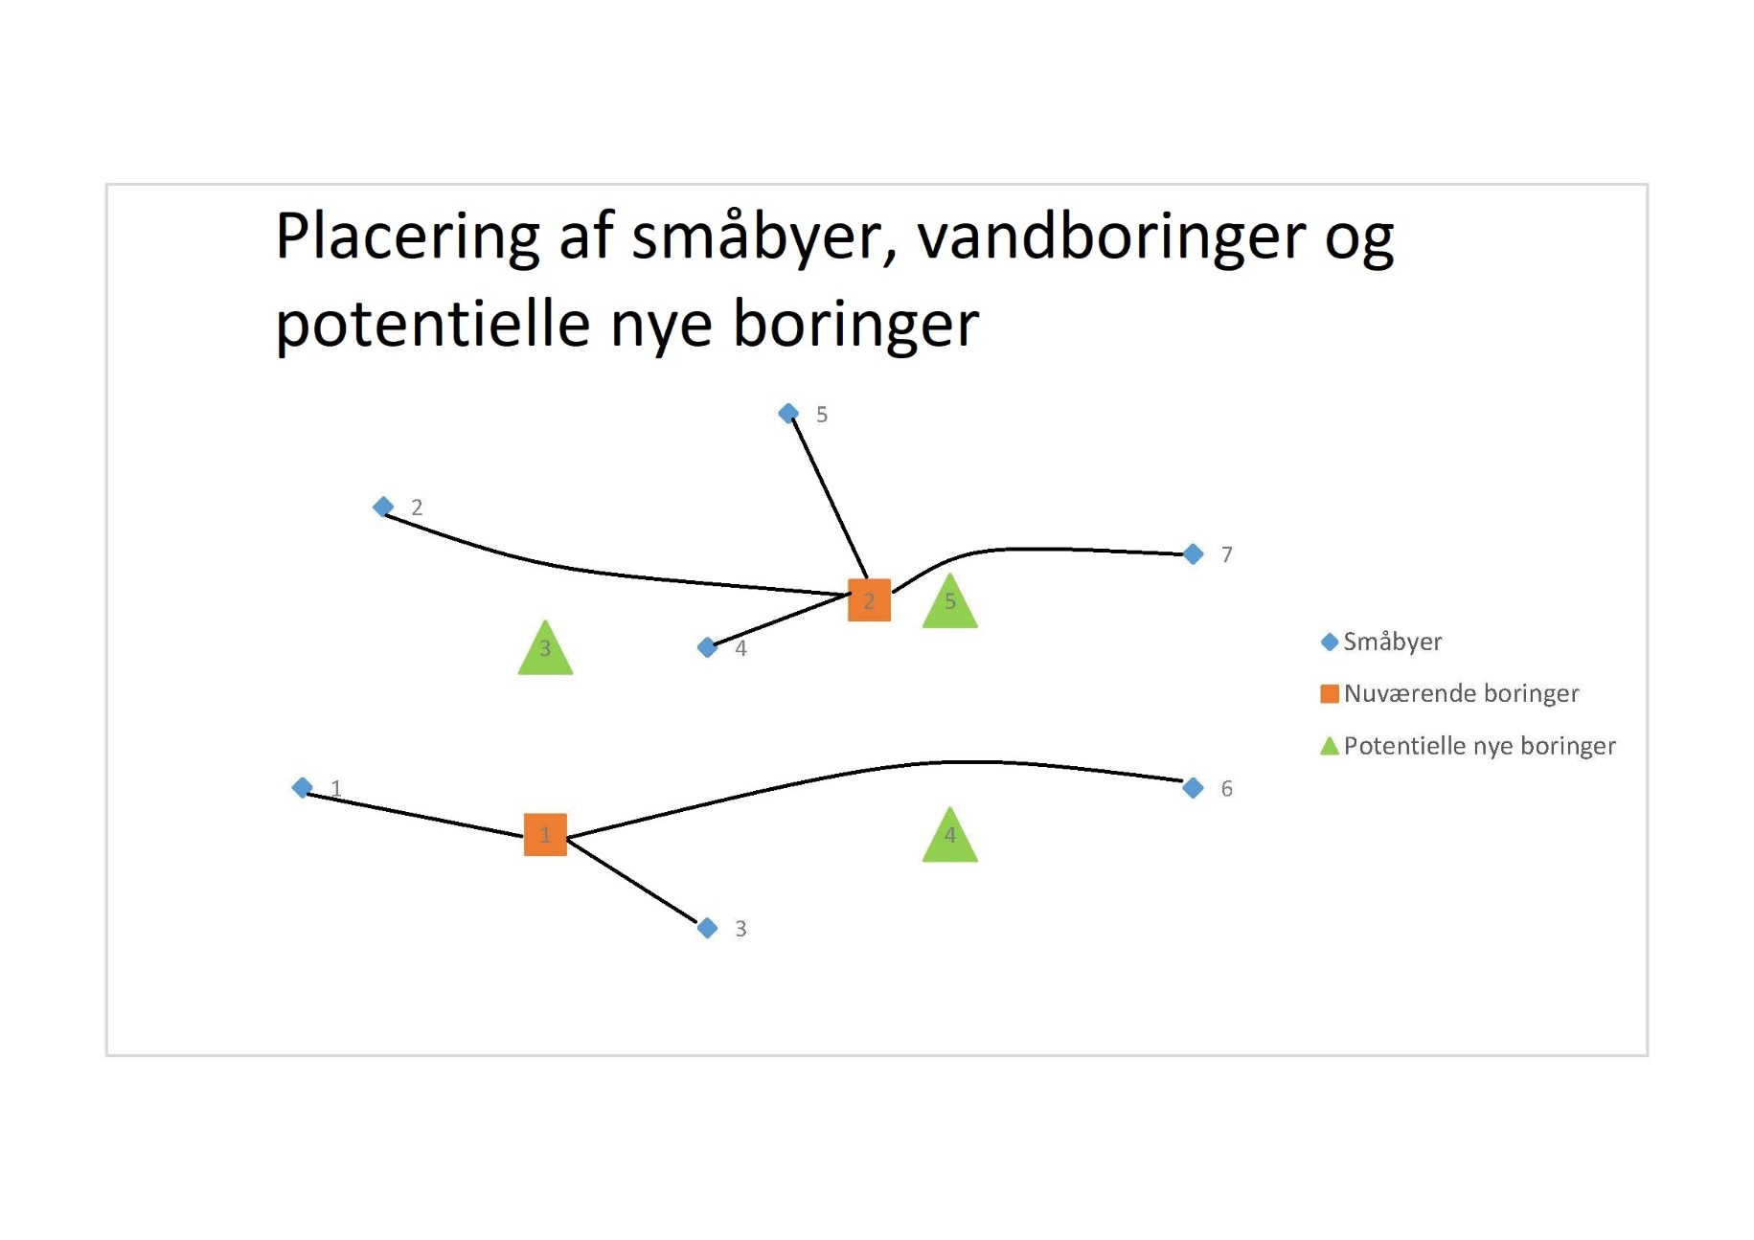
Byer (nummereret fra 1-7)
Bynummer | x koordinat | y koordinat | Efterspørgsel i m3
1 | 2 | 5 | 22000
2 | 3 | 11 | 19000
3 | 7 | 2 | 25000
4 | 7 | 8 | 21000
5 | 8 | 13 | 24000
6 | 13 | 5 | 13000
7 | 13 | 10 | 11000

Eksisterende Vandboringer
Borings- nummer | x koordinat | y koordinat | Luknings- omkostning | Renoverings- omkostninger | Kapacitet i m3
1 | 5 | 4 | 250,000 kr. | 980,000 kr. | 60000
2 | 9 | 9 | 225,000 kr. | 1,050,000 kr. | 75000

Potentielle nye boringer
Borings- nummer | x koordinat | y koordinat | Etablerings- omkostning | Kapacitet i m^3
3 | 5 | 8 | 2,500,000 kr. | 92000
4 | 10 | 4 | 1,950,000 kr. | 79000
5 | 10 | 9 | 1,750,000 kr. | 70000

Renoveringsomkostninger over 10 år ved at renovere nuværende ledninger
 | 1 | 2 | 3 | 4 | 5 | 6 | 7
1 | 636,000 kr. | --- | 624,000 kr. | --- | --- | 1,600,000 kr. | ---
2 | --- | 1,344,000 kr. | --- | 424,000 kr. | 848,000 kr. | --- | 832,000 kr.

Etableringsomkostninger af vandrør fra de nye boringer til småbyerne
 | 1 | 2 | 3 | 4 | 5 | 6 | 7
3 | 504,000 kr. | 592,000 kr. | 744,000 kr. | 272,000 kr. | 768,000 kr. | 1,332,000 kr. | 1,200,000 kr.
4 | 1,040,000 kr. | 1,440,000 kr. | 568,000 kr. | 650,000 kr. | 1,332,000 kr. | 444,000 kr. | 1,050,000 kr.
5 | 1,350,000 kr. | 1,022,000 kr. | 1,056,000 kr. | 372,000 kr. | 536,000 kr. | 730,000 kr. | 426,000 kr.

